المؤشرات الكلية

سوق العراق للاوراق المالية
جلسة الاثنين 2025/10/20 |  |  |  | تقرير أسعار الأسهم المتداولة واخبار الشركات
الجلسة (187)

الاسهم المتداولة المدرجة و OTC |  |  | 1,114,684,675 |  |  | قيمة الأسهم المتداولة المدرجة و OTC |  | 724,047,363 |  |  | صفقات الشركات المدرجة وOTC | 770
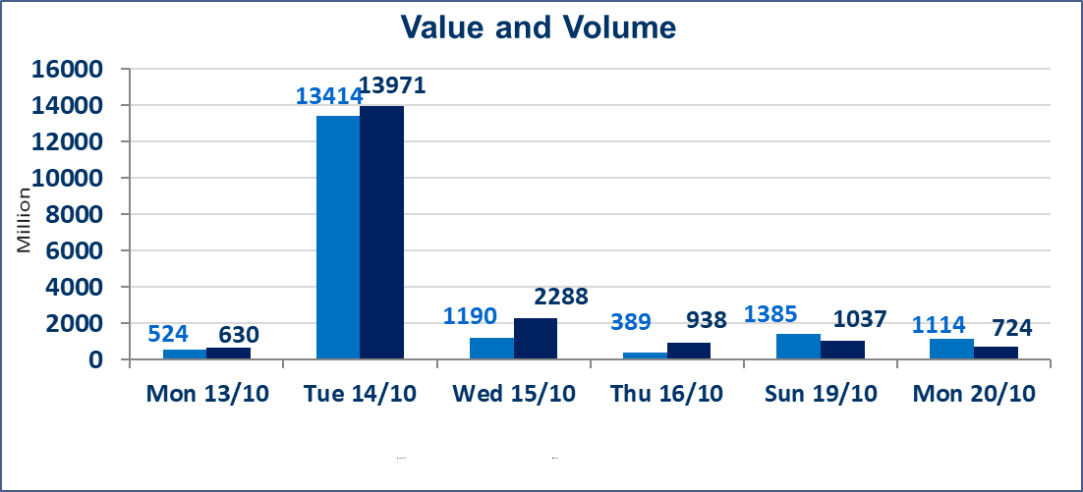
المؤشر60 ISX اليوم | 921.81 |  | نقطة |  |  | المؤشر15 ISX اليوم | 1115.80 | نقطة
المؤشر 60 ISX السابق | 925.78 |  | نقطة |  |  | المؤشر 15 ISX السابق | 1107.93 | نقطة
نسبة التغير | -0.43 |  | % |  |  | نسبة التغير | 0.71 | %
عدد النقاط | -3.97 |  | نقطة |  |  | عدد النقاط | 7.87 | نقطة

الشركات المدرجة | 104 | OTC | 11 | 115 |  | الشركات غير المتداولة المدرجة | 43 | OTC | 9 | 52
الشركات المتداولة | 47 | OTC | 1 | 48 |  | الشركات المرتفعة |  |  | 10
شركات الهيئة العامة |  |  |  | 4 |  | الشركات المنخفضة |  |  | 17
الموقوفة بقرار من هيأة الأوراق المالية |  |  |  | 10
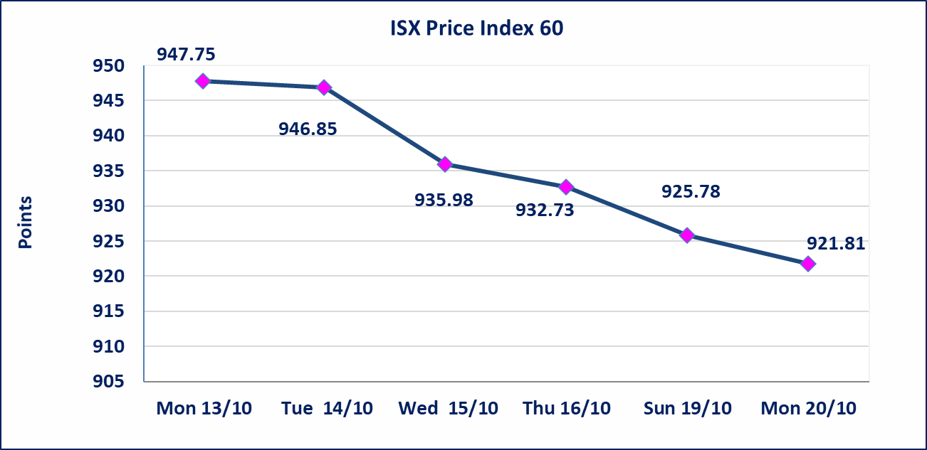
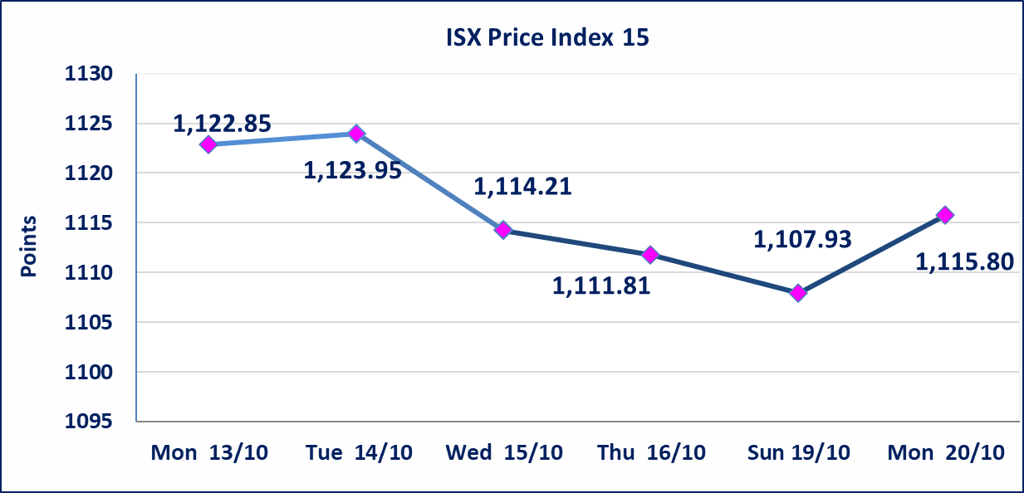

الحد الأعلى والادنى للتغير في السعر | نسبة التغير في المنصة النظامية (15%)، نسبة التغير في المنصة الثانية (20%)، نسبة التغير في المنصة الثالثة (5%) إرتفاعاً وإنخفاضاً من سعر الاغلاق السابق.
Web site : www.isx-iq.net E-mail : info-isx@isx-iq.net |  |  |  |  | 07834000034 - 07711211522 : ص . ب :3607 العلوية الهاتف |  |  |  |  |  | بغداد /الكرادة/ قرب المسرح الوطني /مجاور مصرف الخليج التجاري

نسبة التغير
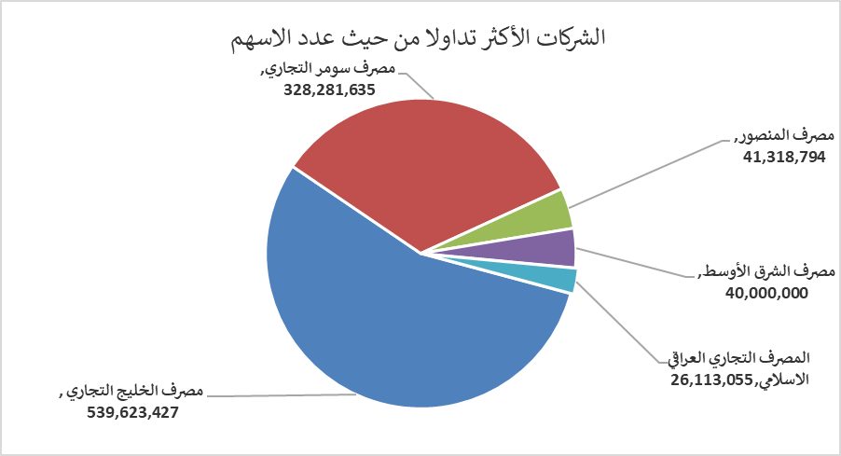
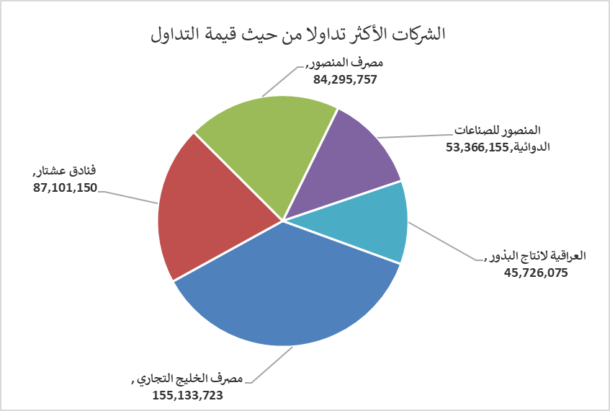
الشركات الأكثر ارتفاعاً وانخفاضاً

نسبة التغير لاسعار الاغلاق الاكثر ارتفاعاً |  |  |  | نسبة التغير لاسعار الاغلاق الاكثر انخفاضاً
اسم الشركة | اغلاق | التغير(%) | الاسهم المتداولة | اسم الشركة | اغلاق | التغير (%) | الاسهم المتداولة
فندق بابل | 105.000 | 4.99 | 1,300 | الامين للاستثمارات العقارية | 1.560 | -7.69 | 1,213,468
فندق فلسطين | 29.710 | 4.98 | 1,504,700 | العراقية للسجاد والمفروشات | 16.000 | -5.88 | 20,100
الصناعات الالكترونية | 1.220 | 4.27 | 2,399,692 | المصرف التجاري العراقي الاسلامي | 0.720 | -4.00 | 26,113,055
فندق السدير | 24.750 | 4.21 | 54,566 | العراقية لتصنيع التمور | 2.700 | -3.57 | 8,843
المواد الانشائية الحديثة | 0.540 | 3.85 | 116,322 | مصرف الخليج التجاري | 0.280 | -3.45 | 539,623,427

الشركات الاكثر نشاطا حسب الاسهم المتداولة (حجم التداول) |  |  |  | الشركات الاكثر نشاطا حسب القيمة المتداولة
اسم الشركة | اغلاق | التغير(%) | الاسهم المتداولة | اسم الشركة | اغلاق | التغير (%) | القيمة المتداولة
مصرف الخليج التجاري | 0.280 | -3.45 | 539,623,427 | مصرف الخليج التجاري | 0.280 | -3.45 | 155,133,723
مصرف سومر التجاري | 0.090 | 0.00 | 328,281,635 | فنادق عشتار | 9.130 | -0.65 | 87,101,150
مصرف المنصور | 2.040 | -0.49 | 41,318,794 | مصرف المنصور | 2.040 | -0.49 | 84,295,757
مصرف الشرق الأوسط | 0.060 | 0.00 | 40,000,000 | المنصور للصناعات الدوائية | 2.500 | -0.79 | 53,366,155
المصرف التجاري العراقي الاسلامي | 0.720 | -4.00 | 26,113,055 | العراقية لانتاج البذور | 5.470 | -0.55 | 45,726,075

